Sheet1
位置 | 品牌 | 名称 | 图片 | 数量 | 价格 | 合计
主卫 | 汉斯格雅 | 恒温花洒 | 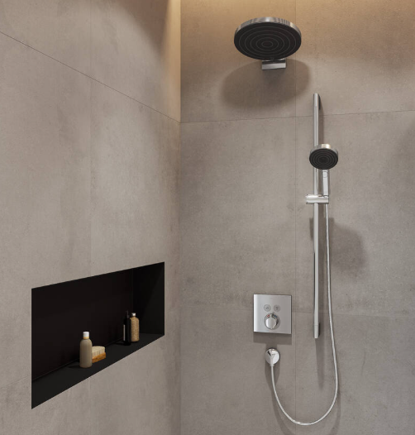 | 1 | 5500.00 | 5500.00
主卫 | 加枫 | 淋浴房 | 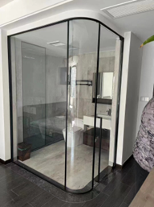 | 4.99 | 1790.00 | 8932.10
主卫 | 汉斯格雅 | 入墙面盆龙头 |  | 1 | 1850.00 | 1850.00
主卫 | 汉斯格雅 | 台下盆 | 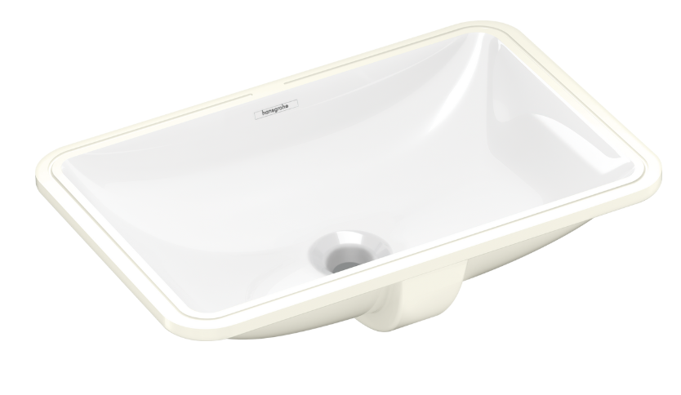 | 1 | 560.00 | 560.00
主卫 | 汉斯格雅 | 智能一体机 |  | 1 | 6500.00 | 6500.00
次卫 | 汉斯格雅 | 恒温花洒 |  | 1 | 3900.00 | 3900.00
次卫 | 加枫 | 淋浴房 | 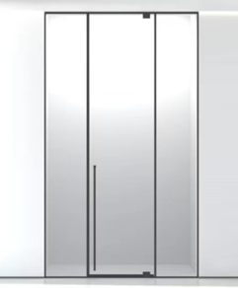 | 3.36 | 1390.00 | 4670.40
次卫 | 汉斯格雅 | 入墙面盆龙头 |  | 1 | 1850.00 | 1850.00
次卫 | 汉斯格雅 | 台下盆 |  | 1 | 560.00 | 560.00
次卫 | 汉斯格雅 | 智能一体机 | 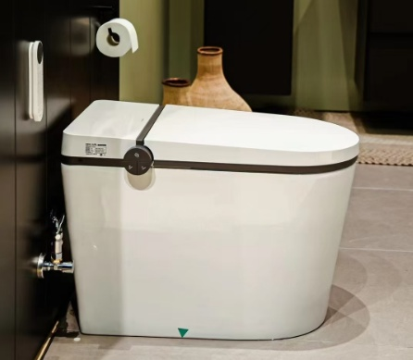 | 1 | 6500.00 | 6500.00
中厨 | 铂浪高 | 水槽+龙头 | 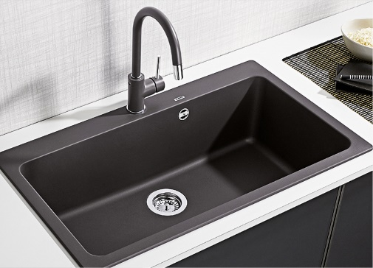 | 1 | 5600.00 | 5600.00
吧台 | 铂浪高 | 水槽+龙头 | 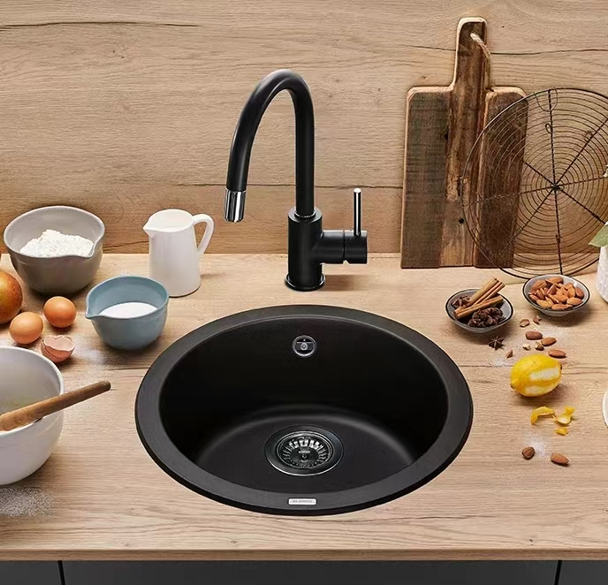 | 1 | 4180.00 | 4180.00
干区 | 潜水艇 | 地漏100*100mm |  | 3 | 185.00 | 555.00
淋浴区 | 潜水艇 | 地漏 |  | 2 | 620.00 | 1240.00
面盆龙头配件 |  |  | 角阀+排水 | 2 | 180.00 | 128.00
合计： |  |  |  |  |  | 52525.50

